Накладная-№3
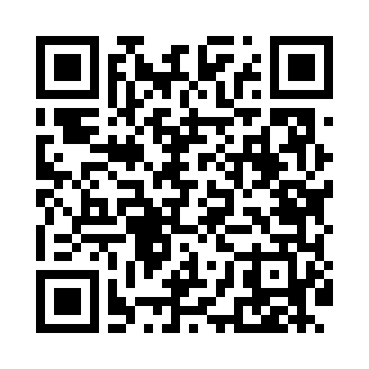
Номер товарно-транспортной накладной: |  |  | Торговый представитель: Amriyev Muhammad
Поставщик: Toshkent falcon fly 2 |  |  | Телефон торгового представителя: +998972880505
Дата отгрузки: 20.12.2025 |  |  | Контрагент: Jaxongir aka restoran
Дата консигнации: |  |  | Адрес:
Доставщик: |  |  | Телефон:
Телефон доставщика:
Время заказа: 20.12.2025 17:33:12
№ | Штрих-код | Название товаров (работ,услуг) | Количество | Количество в кейсе | Цена | Сумма
 |  |  | 12 |  |  | 15.6
1 | 6953214336257 | Стеклянная ваза для цветов 25, 4×25 см, XP-33 -6 | 12 | 12 шт. | 1.30 | 15.60
Итого: 15.6$|->UZS: 195,000.00

